Estivo
ESERCIZIO CLIMATIZZAZIONE ESTIVA CON RICIRCOLO AL 50%

IMPIANTO DI CLIMATIZZAZIONE ESTIVO UFFICI
Roma |  |  | Num. Persone | 25 | attività moderata da seduti uffici
TE | 32 | °C | Port. Rinnovo | 7 | l/s | 25.2 | m3/h
URE | 60 | % | Qp lat | 100 | w
pv sat E | 4742 | Pa | Trovo mvap dalla Q lat. = mvap* hv = mvap*( 2500 + 1,9 T) [Kw]
wE | 0.0180 | Kg/Kg as | m vap. | 3.9238767903E-05 | Kg vap/s | 141.3 | g / h
hE | 78.17 | kJ/kg | m vap. tot. | 0.000981 | Kg vap/s
 |  |  | ΔwAI | 0.00098685501275 |  | Δw = m vap. / m as
Calore sensibile | 10000 | w | wI | 0.00890 |  | wI= wA-Δw
Calore latente | 2500 | w

SOLUZIONE ANALITICA

Fisso dati ambiente da climatizzare
TA | 25 | °C
URA | 50 | % | UR= pv/ps *100 %
psat A | 3171 | Pa | p sat = 0,0496965*T^3+0,979515*T^2+46,9035*T+609,484
wA | 0.00989 | Kgv/Kg as | w = 0,622 * pv / (p-pv) = 0,622* UR*ps/100 / (p-UR*ps/100)
hA | 50.32 | kJ/kg | h = 1,006*T+w*(2500+1,9*T) [Kj]

Calcolo fattore di carico
Qs | 10000 | w
Ql | 2500 | w
Qtotale | 12500 | w
F. carico | 0.80

Assumo ΔT immissione di 7°C: | 10 | °C
TI | 15 | °C

Trovo la portata immissione
ma tot. | 0.99 | Kg/s | Qs totale = m Ct (Ta-Ti) [w] con Ct aria= 1006 j/kg k
DhAI= Qtot / ma | 12.6 | kJ/kg | Q= m DhAI
hI | 37.75 | kJ/kg | hI= hA-Dh
wI | 0.00896 | Kg/Kg as | w = 0,622 * pv / (p-pv) = 0,622* UR*ps/100 / (p-UR*ps/100)
hI | 37.76 | KJ/kg | h = (1,006+1,9*w) *T + 2501*w [kJ/kg]
pv sat I | 1701 | Pa | p sat = 0,0496965*T^3+0,979515*T^2+46,9035*T+609,484
pv I | 1439 | Pa | pv = p * w / (0,622+ w)
UR I = pv / psat *100 | 84.6 | %

Ricambio minimo aria
A persona | 7.5 | l/s | 27 | m3/h | 32.4 | Kg/h | 0.0090
N. persone | 25
m rinn. MINIMA | 0.225 | kg/s

Miscelazione rinnovo - ricircolo
m tot | 0.994 | kg/s
m ric. 50% | 0.497 | kg/s
m rinnovo 50% | 0.497 | kg/s --> minimo garantito OK

Punto di miscelazione fra aria rinnovo E e aria ricircolo A
TM misc | 28.5 | °C
hM misc | 64.2 | kJ/kg
wM misc | 0.0139 | Kg v / Kg as
pv sat I | 3892 | Pa
pv M | 2219 | Pa
UR = pv / psat *100 | 57.0 | %

Temperatura Batteria fredda
TF | 10 | °C
UR F | 100 | %
pv sat F | 1226 | Pa
wF | 0.0076 | Kg vap/Kg as
hF | 29.25 | kJ/kg

T uscita dalla batteria fredda (dal diagramma)
TB | 13.934761531 | °C | (wB-wF)/(TB-TF)=(wM-wF)/(TM-TF)
Fattore BF | 0.213 |  | TB= TF+(wB-wF)/((wM-wF)/(TM-TF))
wB=wI | 0.00896 | Kg v / Kg as
pv sat B | 1588 | Pa | p sat = 0,0496965*T^3+0,979515*T^2+46,9035*T+609,484
pv B | 1439 | Pa | pv = p * w / (0,622+ w)
UR B | 90.6 | % | UR= pv/ps *100 %
hB | 36.67 | kJ/kg | h = 1,006*T+w*(2501+1,9*T) [Kj]

Potenza raffreddamento
P f = m * (hM - hB) = | 27.4 | Kw

Portata acqua condensata fra M-->B
m H2O = | 0.0049376087992 | Kg/s | 17.78 | Kg/h

Potenza post riscaldamento
P r = m * (hI - hB)= | 1.1 | Kw

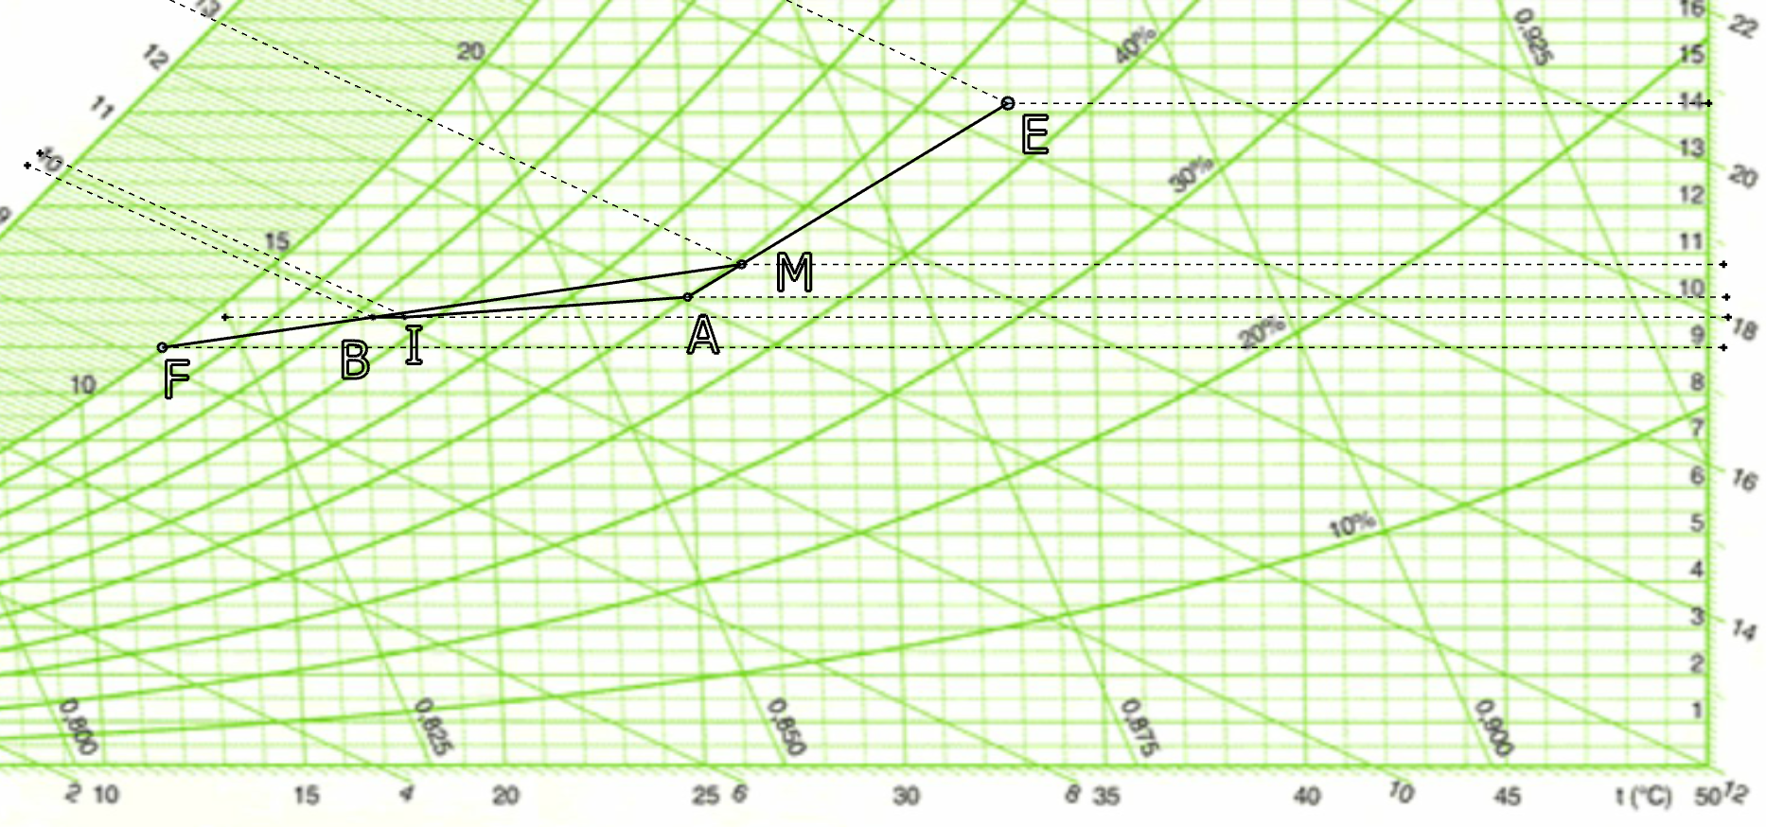

Inverno
ESERCIZIO CLIMATIZZAZIONE INVERNALE

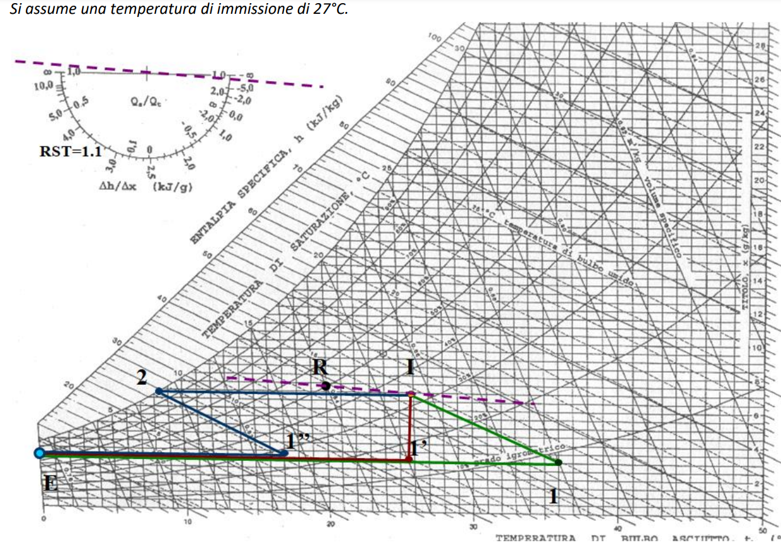
IMPIANTO DI CLIMATIZZAZIONE INVERNALE SENZA RICIRCOLO
CITTA' XXX |  |  | Num. Persone | 32 | attività moderata da seduti uffici
TE | 0 | °C | Port. Rinnovo | 7 | l/s | 25.2 | m3/h
UR%E | 80 | % | Qp lat | 100 | w
pv sat E | 609 | Pa | Trovo mvap dalla Q lat. = mvap* hv = mvap*( 2500 + 1,9 T) [Kw]
wE | 0.0030 | kg/kg as | m vap. | 3.9385584876E-05 | Kg vap/s | 141.8 | g / h
hE | 7.52 | kJ/kg | m vap. tot. | 0.001260 | Kg vap/s
 |  |  | ΔwAI | 0.00025445255844 |  | Δw = m vap. / m as
Calore sensibile | -34880 | w | wI | 0.00700 |  | wI= wA-Δw
FC | 1.1
Calore latente | 3170.9090909 | w

SOLUZIONE ANALITICA

Fisso dati ambiente da climatizzare
TA | 20 | °C
UR%A | 50 | % | UR= pv/ps *100 %
psat A | 2337 | Pa | pv sat = 0,0496965*T^3+0,979515*T^2+46,9035*T+609,484
wA | 0.00726 | Kgv/Kg as | w = 0,622 * pv / (p-pv) = 0,622* UR*ps/100 / (p-UR*ps/100)
hA | 38.53 | kJ/kg | h = 1,006*T+w*(2500+1,9*T) [Kj]

Calcolo fattore di carico
Qs | -34880 | w
Ql | 3170.9090909 | w
Qtotale | -31709.090909 | w
F. carico | 1.10

Assumo ΔT immissione di 7°C: | 7 | °C
TI | 27 | °C

Trovo la portata immissione
ma tot. | 4.95 | Kg/s | Qs totale = m Ct (Ta-Ti) [w] con Ct aria= 1006 j/kg k
DhAI= Qtot / ma | -6.4 | kJ/kg | Q= m DhAI
hI | 44.93 | kJ/kg | hI= hA-Dh
wI | 0.00697 | Kg/Kg as | w = 0,622 * pv / (p-pv) = 0,622* UR*ps/100 / (p-UR*ps/100)
hI | 44.94 | KJ/kg | h = (1,006+1,9*w) *T + 2501*w [kJ/kg]
pv sat I | 3568 | Pa | pv sat = 0,0496965*T^3+0,979515*T^2+46,9035*T+609,484
pv I | 1122 | Pa | pv = p * w / (0,622+ w)
UR% I = pv / psat *100 | 31.4 | % | UR% = pv / psat *100

Ricambio minimo aria
A persona | 7 | l/s | 25.2 | m3/h | 30.24 | Kg/h | 0.0084
N. persone | 32
m rinn. MINIMA | 0.2688 | kg/s

Miscelazione rinnovo / ricircolo
m tot | 4.953 | kg/s
m ric. 0% | 0.000 | kg/s
m rinnovo 100% | 4.953 | kg/s --> minimo garantito OK

Punto di miscelazione fra aria rinnovo E e aria ricircolo A
TM misc | 0.0 | °C
hM misc | 7.5 | kJ/kg
wM misc | 0.0030 | kg v / kg as
pv sat I | 609 | Pa
pv M | 488 | Pa
UR = pv / psat *100 | 80.0 | %

Temperatura uscita batteria calda 1
h1=hI | 44.93 | kJ/kg
w1=wE | 0.0030 | kg v / kg as | pv = p * w / (0,622+ w)
T1 | 37.4974 | °C | h = (1,006+1,9*w) *T + 2501*w [kJ/kg]
pv sat F | 6366 | Pa | pv sat = 0,0496965*T^3+0,979515*T^2+46,9035*T+609,484
pv F | 488 |  | pv = p * w / (0,622+ w)
UR F = pv / psat *100 | 7.7 | % | UR% = pv / psat *100

Potenza batteria di riscaldamento fra E-->I
P f = m * (h1 - hE) = | 185.3 | Kw

Portata acqua umidificatore fra 1-->I
m H2O = | 0.019602448072 | Kg/s | 70.57 | Kg/h

